上电全显 提示音开关
PT9L检验作业指导书（标准）
编号：QI-PT9L-EF01
Type | Page | Progress Name | Ver.No | Date | Prepared | Checked | Approved
部件名称 | 页码 | 工序名称 | 版本 | 生效期 | 准备 | 审核 | 批准
成品 | 1/1 | 上电全显 提示音开关 | 1.0 | 2024.06.20

检验项目 | 检验用具 | 检验方法 |  |  |  | 合格标准
上电全显 提示音开关 | 漏电流表(B02ZXXXXXX)或精密智能电源(B02JXXXXXX) 调至3V 电池工装(P03PXXXXXX) （或2节7号电池） | 将电压调整输出为3±0.1V，电池工装与电流检测仪正确连接 1.主机上电后会进入全显模式：白色背光灯点亮，LCD显示屏全显，此时检查显示内容是否正确，是否有乱显，多显，少显现象，同时蜂鸣器响，2S后进入待机模式 2.通过机器侧面静音键控制提示音，当静音键置于关时，屏幕出现静音符号，此时提示音关；当静音键置于开时，屏幕上静音符号消失，此时提示音开。 |  | 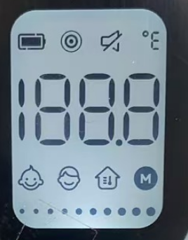 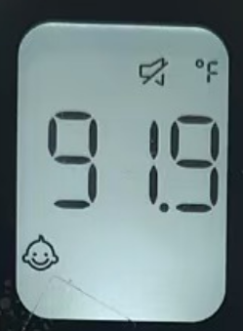 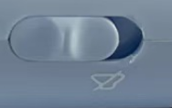 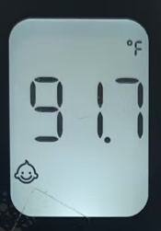 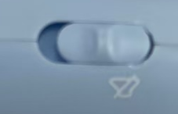 |  | 1、注意观察全显过程液晶显示要正确,不允许有乱码;也不允许有缺段、重影、显示深浅不一致、闪烁 缺陷等级：MI

低电检验
PT9L检验作业指导书（标准）
编号：QI-PT9L-EF02
Type | Page | Progress Name |  | Ver.No. | Date | Prepared | Checked | Approved
部件名称 | 页码 | 工序名称 |  | 版本 | 生效期 | 准备 | 审核 | 批准
成品 | 1/1 | 低电检验 |  | 1.0 | 2024.06.20
检验项目 | 检验用具 |  | 检验方法 |  |  |  |  | 合格标准
低电 检验 | 漏电流表(B02ZXXXXXX)或精密智能电源(B02JXXXXXX) 调至3V 电池工装(P03PXXXXXX) |  | 1.将供电电压调节至2.7V±0.05V之间，接入产品开机后进行一次模拟测量，测量完毕后屏幕显示低电电池符号 2.将供电电压调节至2.5V±0.05V之间，接入产品开机后产品必须显示低电压符号闪烁8S并关机。 3.测试完成后取下电池工装，记录测试结果。 |  | 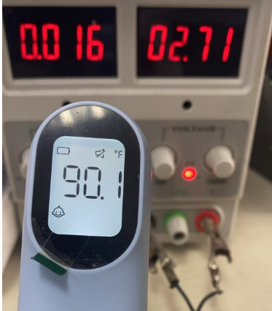 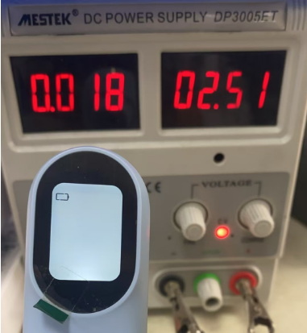 |  |  | 1.供电电压在2.7V±0.05V之间，产品开机后进行一次模拟测量，测量完毕后L屏幕显示电池符号均为合格 缺陷等级：MA 2.将供电电压调节至2.5V，接入产品开机后产品必须显示低电压符号闪烁8S并关机。 缺陷等级：MA

测量模式切换
PT9L检验作业指导书（标准）
编号：QI-PT9L-EF04
Type | Page | Progress Name |  | Ver.No. | Date | Prepared | Checked | Approved
部件名称 | 页码 | 工序名称 |  | 版本 | 生效期 | 准备 | 审核 | 批准
成品 | 1/1 | 测量模式切换 |  | 1.0 | 2024.06.20
检验项目 | 检验用具 |  | 检验方法 |  |  |  |  | 合格标准
图1
测量模式切换 | 2节7号电池 |  | 给主机上电 测量状态下短按设置按键进入模式切换状态， 短按设置键循环切换 婴儿模式如图1， 成人模式如图2 物温模式如图3 |  |  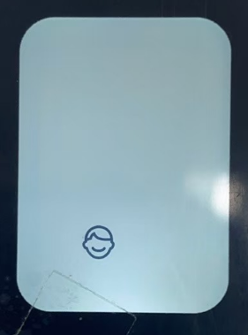 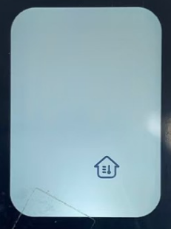 |  |  | 测量模式可成功切换 缺陷等级：MA
图2
图3

测量单位切换
PT9L检验作业指导书（标准）
编号：QI-PT9L-EF05
Type | Page | Progress Name |  | Ver.No. | Date | Prepared | Checked | Approved
部件名称 | 页码 | 工序名称 |  | 版本 | 生效期 | 准备 | 审核 | 批准
成品 | 1/1 | 测量单位切换 |  | 1.0 | 2024.06.20
检验项目 | 检验用具 |  | 检验方法 |  |  |  |  | 合格标准
测量单位切换 | 2节7号电池 |  | 给主机上电 1.待机状态下长按测量键8秒，进入单位切换状态； 2.短按测量键切换℃或℉单位，对应的单位符号闪烁，并伴有短蜂鸣一声； 3.长按测量键2秒以确认所选单位，对应的单位符号将常亮2秒并伴有短蜂鸣一声。之后体温计将自动关机。 |  | 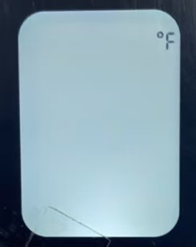 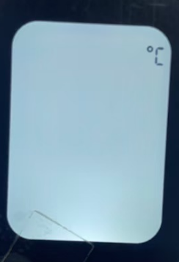 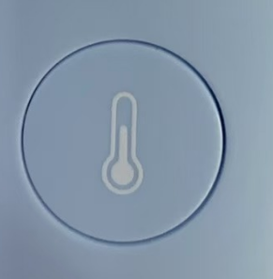 |  |  | 单位可以成功切换 缺陷等级：MA

背光灯检验
PT9L检验作业指导书（标准）
编号：QI-PT9L-EF06
Type | Page | Progress Name |  | Ver.No. | Date | Prepared | Checked | Approved
部件名称 | 页码 | 工序名称 |  | 版本 | 生效期 | 准备 | 审核 | 批准
成品 | 1/1 | 背光灯检验 |  | 1.0 | 2024.06.20
检验项目 | 检验用具 |  | 检验方法 |  |  |  |  | 合格标准
背光灯检验 （每批抽5台） | 2节七号电池 |  | 环境要求：室温：24℃-26℃ 相对湿度：30%-70% 将恒温水槽分别设定在34℃、35.7℃、37℃，待恒温水槽温度稳定后，使用体温计进行测量： 1. 体温计应处于用户模式，不要进入黑体模式； 2. 对被测水槽连续测量三次，不必关注屏幕显示的温度，只看背光颜色； 3. 要求：测试34℃水槽时背光应为白色如图1， 4.测试35.7℃水槽时背光应为橙色如图2， 5.测试37℃水槽时背光应为红色如图3， 6.对测试结果不符合规定的温度计，可复测两次，两次复测合格，亦可作合格处理。 |  | 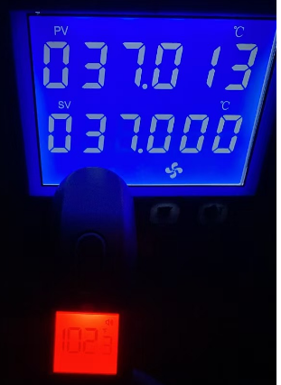 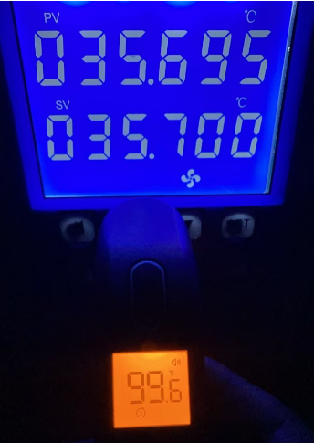 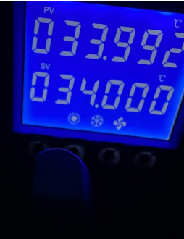 |  |  | 1.测试34℃水槽时背光应为白色 2.测试35.7℃水槽时背光应为橙色 3.测试37℃水槽时背光应为红色 缺陷等级：MA

测量精度
PT9L检验作业指导书（标准）
编号：QI-PT9L-EF07
Type | Page | Progress Name |  | Ver.No. | Date | Prepared | Checked | Approved
部件名称 | 页码 | 工序名称 |  | 版本 | 生效期 | 准备 | 审核 | 批准
成品 | 1/1 | 精度测量 |  | 1.0 | 2024.06.20
检验项目 | 检验用具 |  | 检验方法 |  |  |  |  | 合格标准
图1
精度测量 | 2节7号电池 环境要求：室温：23.0±2.0℃ 相对湿度：50%RH±20%RH 高精度低温恒温槽（B067XXXXXX）（调整为 32℃、32.5℃、35℃、38.5℃、42℃、42.5℃、42.9℃，、用温度计每1小时校准一次并记录数值 黑体 (B068XXXXXX) 水银温度计 (B04KXXXXXX) 温湿度记录仪 （B04MXXXXXX） 测试条件： 测试前，调整水槽到指定温度 恒温室温湿度要求：温度：25.0±1℃，湿度：30~70%RH。 恒温水槽精度要求： 32℃水槽：32±0.05℃ 32.5℃水槽：32.5±0.05℃ 35℃水槽：35±0.05℃ 38.5℃水槽： 38.5±0.05℃ 42℃水槽：42±0.05℃ 42.5℃水槽： 42.5±0.05℃ 42.9℃水槽 42.9±0.05℃ |  | 1.将主机放置在恒温室静置120分钟或以上； 2.测试员左手拿取待测主机，按住按键，右手将电池装入电池仓内，此时主机将自动开机，屏幕显示“CAL”模式；如图1 3.此时松开按键，屏幕显示CAL后显示当前环境温度值此时会有提示音；如图2 4.测试员分别对34℃、34.5℃、35℃、38.5℃、42℃、42.5℃、43℃的黑体进行测量，每个温度连续测量3次（每次间隔不小于1秒）；测量方法如下：将主机放置在黑体工装上，确认主机放置平稳无晃动后，按下按键进行测温； |  | 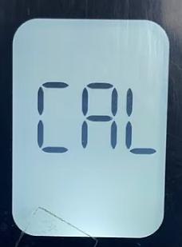 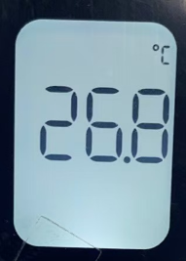 |  |  | 精度要求：≥35℃且≤42℃：±0.2℃，其它：±0.3℃。 每台主机同一温度连续测量的3次温度结果不得超过测量目标温度： 摄氏度℃精度要求： 32.0℃：31.7―32.3℃； 32.5℃：32.3―32.7℃； 35.0℃：34.8―35.2℃； 38.5℃：38.3―38.7℃； 42.0℃：41.8―42.2℃； 42.5℃：42.2―42.8℃； 42.9℃：42.6―43.2℃； 华氏度℉精度要求： 89.6℉：89.1―90.1℉； 90.5℉：90.3―90.7℉； 95.0℉：94.8―95.2℉； 101.3℉：101.1―101.5℉； 107.6℉：107.4―107.8℉； 108.5℉:108.2―108.8℉； 109.2℉:108.9―109.5℉； 摄氏度与华氏度对照表： 32.0℃=89.6℉ 32.5℃=90.5℉ 35.0℃=95.0℉ 38.5℃=101.3℉ 42.0℃=107.6℉ 42.5℃=108.5℉ 42.9℃=109.2℉ 缺陷等级：MA
图2

清除记忆
PT9L检验作业指导书（标准）
编号：QI-PT9L-EF08
Type | Page | Progress Name |  | Ver.No. | Date | Prepared | Checked | Approved
部件名称 | 页码 | 工序名称 |  | 版本 | 生效期 | 准备 | 审核 | 批准
成品 | 1/1 | 外观检验 |  | 1.0 | 2024.06.20
检验项目 | 检验用具 |  | 检验方法 |  |  |  |  | 合格标准
清除记忆 | 2节7号电池 |  | 1.关机状态下，同时长按测量键+设置键8秒钟，屏幕显示图标M和DEL闪烁，此时可以松开按键； 2.两秒后M图标消失，此时记忆删除成功； 3.待机器黑屏后，取出电池。 |  | 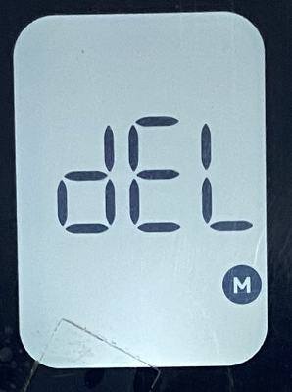 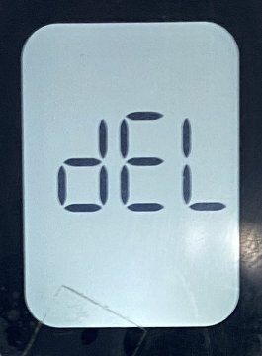 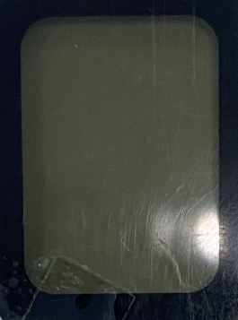 |  |  | 成功清楚记忆 缺陷等级：MA

耐压测试
PT9L检验作业指导书（标准）
编号：QI-PT9L-EF10
Type | Page | Progress Name |  | Ver.No. | Date | Prepared | Checked | Approved
部件名称 | 页码 | 工序名称 |  | 版本 | 生效期 | 准备 | 审核 | 批准
成品 | 1/1 | 耐压测试 |  | 1.0 | 2024.06.20
检验项目 | 检验用具 |  | 检验方法 |  |  |  |  | 合格标准
耐压测试 | 耐压测试仪(B036XXXXXX) 金属箔 |  | 将待测体温计与耐压测试仪连接，耐压测试仪预置0.5mA，，再复位至测试，时间设置在60S：按右图连接，红线连接正极簧，黑线连接金属箔，旋转电压调节旋钮使电压到1000V，观察60S内无击穿或闪络现象 |  | 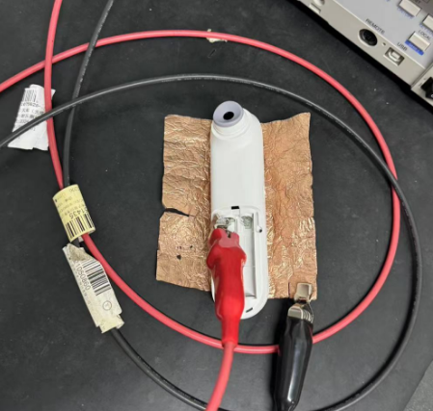 |  |  | 要求： 电池正极到外壳：要求能承受DC1000V 1分钟内无绝缘击穿 每批抽3台 测试完的机器不可出货，作为留样保存。 缺陷定义：MA

 | 耐压测试仪(B036XXXXXX) 金属箔 |  | 按右图连接，红线连接正极簧，黑线连接金属箔，旋转电压调节旋钮使电压到1000V，观察60S内无击穿或闪络现象 注意：实验人员要站在绝缘垫上，单手操作，注意每次测试后及时复位 |  | 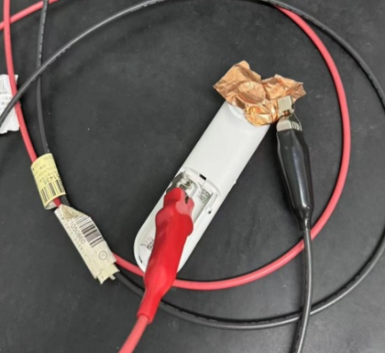 |  |  | 要求： 电池正极到探头：要求能承受DC1000V 1分钟内无绝缘击穿 每批抽3台 测试完的机器不可出货，作为留样保存。 缺陷定义：MA

漏电流测试
PT9L检验作业指导书（标准）
编号：QI-PT9L-EF11
Type | Page | Progress Name |  | Ver.No. | Date | Prepared | Checked | Approved
部件名称 | 页码 | 工序名称 |  | 版本 | 生效期 | 准备 | 审核 | 批准
成品 | 1/1 | 漏电流测试 |  | 1.0 | 2024.06.20
检验项目 | 检验用具 |  | 检验方法 |  |  |  |  | 合格标准
漏电流测试(接触电流) | 泄漏电流测试仪（B05OXXXXXX） 金属箔 |  | 外壳漏电流实验：按右图将待测体温计与漏电流测试仪连接，外壳各紧贴一张金属箔(分别连接红黑线)，在工作状态下测试漏电流，记录正常状态下最大电流值；测量记录接触电流 |  | 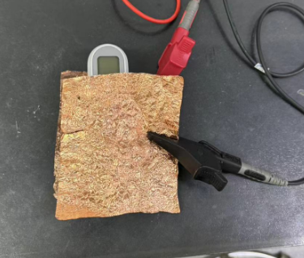 |  |  | 要求接触电流： 正常状态：≤0.1mA 每批抽3台 测试完的机器不可出货，作为留样保存。 缺陷定义：MA

漏电流测试 (患者漏电流F型) | （医用）泄漏电流测试仪（B05OXXXXXX） 金属箔 铝盘 （W03GXXXXXX） |  | 患者漏电流实验：按右图将待测体温计与漏电流测试仪连接，外壳紧贴一张金属箔(连接红线)，黑线连接铝盘，在工作状态下测试漏电流，记录正常状态下最大电流值；测量记录患者漏电流 |  | 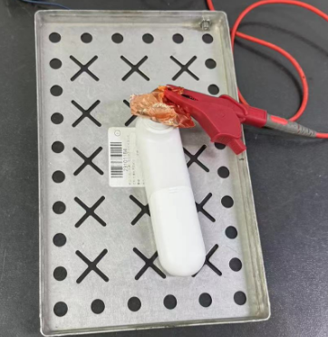 |  |  | 要求患者漏电流： 正常状态：≤5mA 每批抽3台 测试完的机器不可出货，作为留样保存。 缺陷定义：MA

